1.1
voltar à página inicial |  |  |  | 1 - FORMULÁRIOS
 | S | N | NA
 | x |  |  | 1.1 A sequência de tabulação entre campos segue a sequência de preenchimento
 |  |  |  | A ordem de tabulação por entre os campos deve corresponder à sequência normal de preenchimento do formulário.

 | Listagem de evidências
 |  |  |  |  | Notas:
 | https://planapp.gov.pt/contactos/ |  |  |  | No site do PLANAPP existe apenas um formulário de contacto, e este corresponde à sequência normal de preencimento.
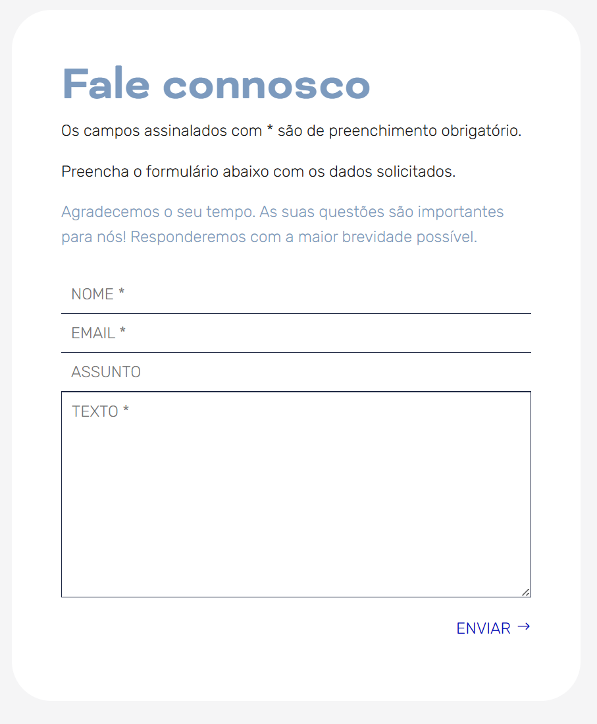

4.3
voltar à página inicial |  |  |  | 4 - ERROS
 | S | N | NA
 | x |  |  | 4.3 As mensagens de erro são claramente identificadas junto aos campos de origem
 |  |  |  | As mensagens de erro devem ser apresentadas claramente associadas aos campos a que dizem respeito. Isto não invalida a necessidade de as apresentar numa lista sumário. Esta última técnica é particularmente útil em páginas longas.

 | Listagem de evidências
 |  |  |  |  | Notas:
 |  |  |  |  | O erro é assinalado junto ao campo que diz respeito, mas também junto ao botão de ação primária do formulário.
